Ficha
Produto Nome Apresentação: | ARMARIO 2 PORTAS 160 X 60 X 34 FSC |  |  |  |  |  | 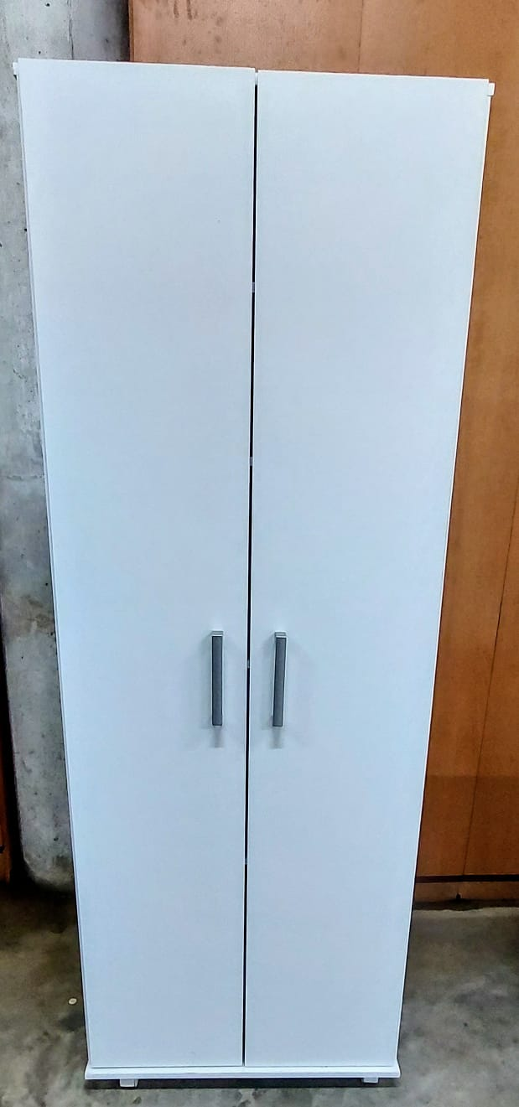
Produto Nome Cadastro: | ARMARIO-VERSA-DUO-BR
Cores em linha | BR
Fornecedor: | MULTIVISÃO INDUSTRIA E COMERCIO LTDA
Data de desenvolvimento | 2026-05-18
Analista da Qualidade: | JUNIOR
Grupo: | LAVANDERIA
Família: | MÓVEIS / PRODUTOS ACABADOS
Dimensões (mm): | Altura: | 1600 | Frente: | 600 | Profundidade: | 330

Peso líquido do Produto (kg): | 26.6 | Peso Bruto do Produto |  | 27.8
Tempo para montagem (min.) | 30 | Qtd. Pessoas para a Montagem: |  | 2
Matéria Prima Predominante: | MDP
Acabamento Predominante: | LAMINADO UV/FF | FITA DE BORDO
Acompanha Puxadores: | SIM | Acompanha Encarte |  | NÃO
Carga Máxima Suportada (kg): | 5kg na prateleira do espaço maior e 3kg nas de mais prateleiras 7kg na base que da no total de 21kg distribuido
Forma de Limpeza: | PANO LEVEMENTE UMEDECIDO

Composição do Produto
Nº da Parte (Conf. Manual): | Nome da Parte |  |  | Qtd | Dimensões (A x F x P) mm: |  |  | Matéria Prima: | Acabamento:
 |  |  |  |  |  |  |  |  | Dir. | Esq. | Fron. | Tras | Sup. | Inf.
PCM0409-BR | PORTA |  |  | 2 | 1535 | 294 | 12 | MDP COM PINTURA UV/FF | FT | FT | FF | FF | FT | FT
PCM0406-BR-D | LATERAL DIREITA |  |  | 1 | 1516 | 12 | 328 | MDP COM PINTURA UV/FF | FF | FF | FT | X | X | X
PCM0406-BR-E | LATERAL ESQUERDA |  |  | 1 | 1516 | 12 | 328 | MDP COM PINTURA UV/FF | FF | FF | FT | X | X | X
PCM0405-BR | BASE |  |  | 1 | 12 | 600 | 328 | MDP COM PINTURA UV/FF | FT | FT | FT | X | FF | X
PCM0404-BR | TAMPO |  |  | 1 | 12 | 600 | 328 | MDP COM PINTURA UV/FF | FT | FT | FT | X | FF | FF
PCM0408-BR | PRATELEIRA |  |  | 4 | 12 | 364 | 265 | MDP COM PINTURA UV/FF | X | FT | FT | X | FF | FF
PCM0407-BR | DIVISORIA |  |  | 1 | 1516 | 12 | 265 | MDP COM PINTURA UV/FF | FF | FF | FT | X | X | X
PCM0410-BR | FUNDO |  |  | 1 | 1535 | 215 | 2.5 | MDP BP | X | X | BP | X | X | X
X | FUNDO |  |  | 1 | 1535 | 380 | 2.5 | MDP BP | X | X | BP | X | X | X

Observações Gerais: | FT | FITA DE BORDO | PT | PINTURA UV | X | SEM ACABAMENTO | BP | MATERIAL PRONTO | FF | ACABAMENTO FF

Componentes/Ferragem que acompanham o Produto
Ref. (Conf. Manual): | Nome do Componente/Ferragem |  |  | Qtd | Dimensões mm: |  |  | Matéria Prima: | Acabamento:
TPF0003 | TAMPA FURO |  |  | 17 | 12MM |  |  | PVC | BRANCO
PCH0044 | PUXADOR |  |  | 2 | - |  |  | PLASTICO | CROMADO
PRF0068 | PARAFUSO |  |  | 17 | 4,5X 50 |  |  | AÇO | BICROMATIZADO
PRF0213 | PARAFUSO |  |  | 42 | 3,5X 12 |  |  | AÇO | ZINCADO BRANCO
PRG0002 | PREGO |  |  | 40 | 10 X 10 |  |  | AÇO | ZINCADO
RDZ0019 | RODIZIO |  |  | 4 | - |  |  | PLASTICO | BRANCO
CAV0002 | CAVILHA |  |  | 14 | 6x30 |  |  | MADEIRA | SEM ACABAMENTO
x | GANCHOS |  |  | 2 | - |  |  | AÇO | ZINCADO BRANCO
DBR0009 | DOBRADIÇA |  |  | 6 | 26MM |  |  | AÇO | ZINCADO BRANCO
PRF0027 | PARAFUSO |  |  | 2 | 3,5X25 |  |  | AÇO | BICROMATIZADO
X | GARRA FUNDO |  |  | 10 | 10 |  |  | AÇO | ZINCADO BRANCO

Desenho Técnico em 3D

FOTOS DO PRODUTO MONTADO
 |  |  | 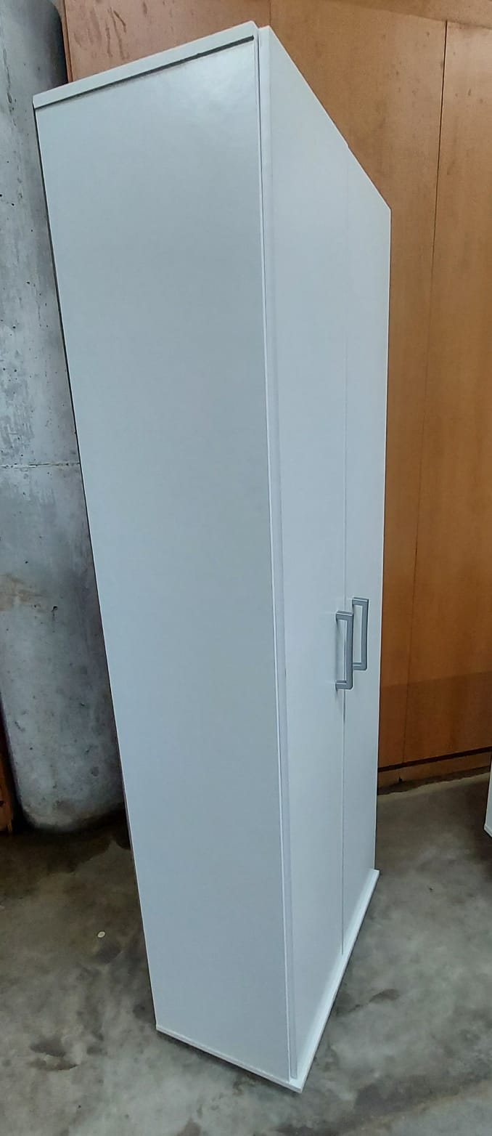

FOTOS DO PRODUTO EMBALADO

EMBALAGEM UNITARIA | ALT | LARG | COMP |  | FORMA DE PALETIZAÇÃO: PALLET PADRÃO PBR ( 1,00 X 1,20)
 | 95 | 395 | 1580 |  | PADRÃO LOGISTICO | BASE | 3
 |  |  |  |  |  | ALTURA | 13
 |  |  |  |  |  | TOTAL POR PALLET | 39
 |  |  |  |  | CUBAGEM

ETIQUETA

REVISÃO |  |  |  |  |  |  |  |  |  | 0
DATA |  |  |  |  |  |  |  |  |  | 2026-05-20
ALTERAÇÃO |  |  |  |  |  |  |  |  |  | 0
ELABORADO |  |  |  |  |  |  |  |  |  | JUNIOR

